Menu
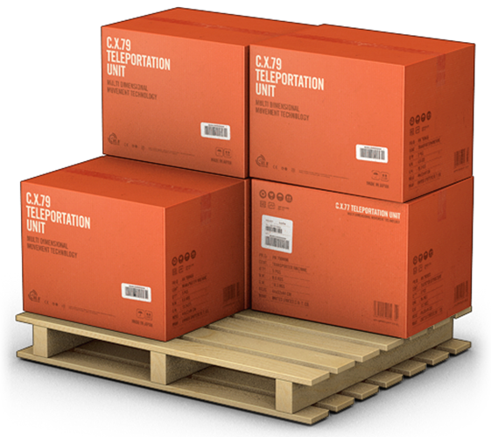
GERENCIADOR DE ESTOQUES
MENU
LANÇAMENTOS
RELATÓRIOS

Lancamentos
GERENCIADOR DE ESTOQUES
MENU
LANÇAMENTOS
RELATÓRIOS

Relatorios
GERENCIADOR DE ESTOQUES
MENU
LANÇAMENTOS
RELATÓRIOS

